申請書（個人）
 |  |  |  |  |  |  | 申請日： 年 月 日
ブリヂストン健康保険組合（1930A） インフルエンザ担当 宛

インフルエンザワクチン接種 費用補助申請書

※被保険者等記号・番号は、Pep Up・資格確認書・マイナポータルの
資格情報画面・資格情報のお知らせのいずれかから確認ください
Pep Up
アプリ
Pep Up
WEB
ブラウザ
資格情報の
お知らせ
事業所名 |  |  |  |  |  |  | 被保険者等 記号番号 | ①記号
部署番号 (ＢＳ本体所属のみ) |  |  |  |  |  |  |  | ②番号
被保険者 氏名 |  |  |  |  |  |  | 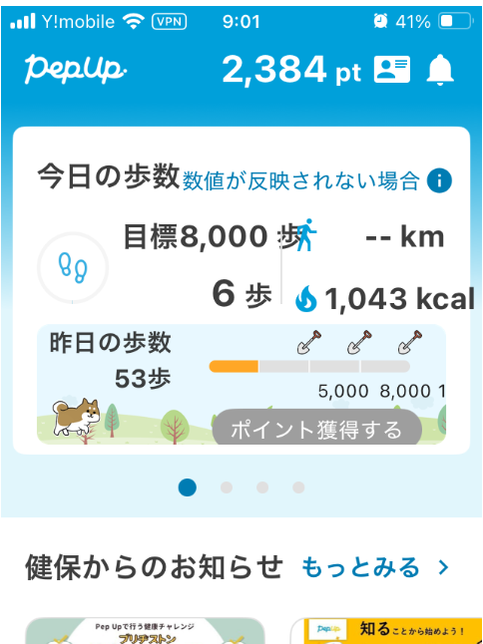 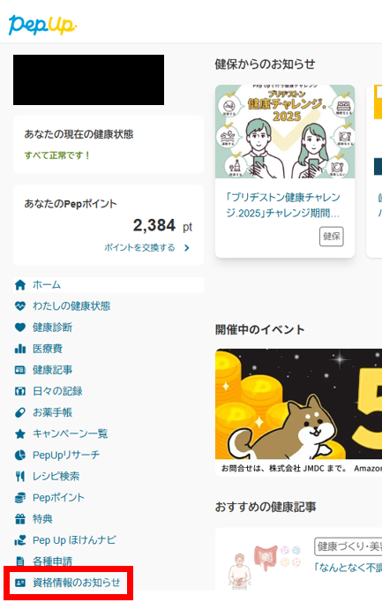 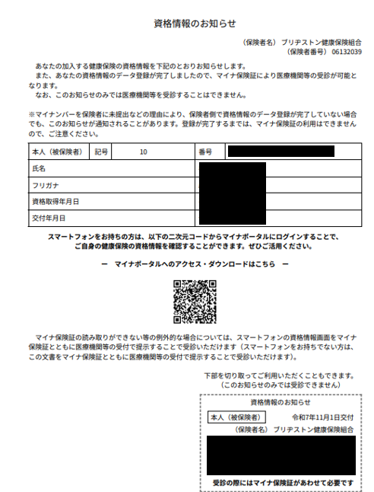
被保険者 生年月日
連絡先 |  | 電話番号：
 |  | E-MAIL：

区分 | 接種者氏名 |  |  | 続柄 | 領収書金額 | 接種区分 |  |  | 費用補助申請額 領収書金額の50％ （上限 3,500円）
被保険者 |  |  |  | 本人 |  | □ 注射１回法
 |  |  |  |  |  | □ 注射２回法
 |  |  |  |  |  | □点鼻（第一三共株式会社のフルミスト）
被扶養者 |  |  |  |  |  | □ 注射１回法
 |  |  |  |  |  | □ 注射２回法
 |  |  |  |  |  | □点鼻（第一三共株式会社のフルミスト）
被扶養者 |  |  |  |  |  | □ 注射１回法
 |  |  |  |  |  | □ 注射２回法
 |  |  |  |  |  | □点鼻（第一三共株式会社のフルミスト）
被扶養者 |  |  |  |  |  | □ 注射１回法
 |  |  |  |  |  | □ 注射２回法
 |  |  |  |  |  | □点鼻（第一三共株式会社のフルミスト）
被扶養者 |  |  |  |  |  | □ 注射１回法
 |  |  |  |  |  | □ 注射２回法
 |  |  |  |  |  | □点鼻（第一三共株式会社のフルミスト）
ワクチン接種費用補助申請 合計額
（※必ず✔を入れてください） □ 接種区分に誤りがないことを確認のうえ、申請いたします。

【注意事項】 申請内容に不備がある場合補助できないことがあります。申請前に必ずご一読いただき、上にチェックを入れてください。
対象者 |  |  | ・ブリヂストン健康保険組合の被保険者及び被扶養者。家族であっても、被扶養者でない場合は申請できません。
補助金額 |  |  | ・ 領収書金額Ⓐの50％（ただし上限は3,500円）の金額を補助します。 費用補助申請額が上限3,500円を超える場合は、「費用補助申請額」の欄に「3,500（円）」と記入してください。 ・ 2回接種の場合は「接種区分」の「□注射２回法」にチェックし、必ず2回分をまとめて請求してください。 ・ 領収書金額の誤転記や費用補助申請額の誤計算など、軽微な修正は健保で行うことがあります。ご了承ください。 ・ フルミストは 国内で承認された「第一三共株式会社のフルミスト」のみが補助対象です。（他メーカーのフルミストは対象外）
振込及び通知 |  |  | ・補助金額を被保険者給与口座に振り込み、通知に代えさせていただきます。
申請の単位 |  |  | ・世帯で１枚の申請書にまとめて申請ください。枠が足りない場合は、申請書を2枚合わせて提出ください。 ・世帯内でそれぞれが被保険者の場合は、世帯1枚ではなく被保険者毎に申請ください。
補助対象接種期間 |  |  | ・2026年9月１日（火）～12月31日（木）（接種当日に健保資格があること）です。 2027年1月1日以降の接種分は補助できません。
申請書提納期 |  |  | ・2027年１月15日(金） 健康保険組合（1930A） インフルエンザ担当者 必着です。 上記以降の申請は受付不可です。ただし、㈱ブリヂストン本社以外は事業所ごとに取りまとめる都合上、1/15（金）より早まります。 詳しくは各事業所の担当者にお問い合わせください。
提出先 |  |  | ・各事業所の担当者に提出ください。 ㈱ブリヂストン本社（支店含む）・任継者は健康保険組合（１９３０A）へ直接提出ください。
領収書 |  |  | ・領収書は医療機関の領収印のある原本を提出ください。レシート、コピーは不可です。 ・領収書に「インフルエンザワクチン接種代」の項目を必ず記載するよう医療機関に依頼ください。記載がないと受け付けません。 ・複数人数で会計をまとめられた場合は、誰の接種分かわかるように、接種者氏名を記入ください。
領収書の添付 |  |  | ・途中紛失のないよう申請書裏面に貼付ください。サイズが大きい場合はホチキス留めでも構いません。

